2019_09_data
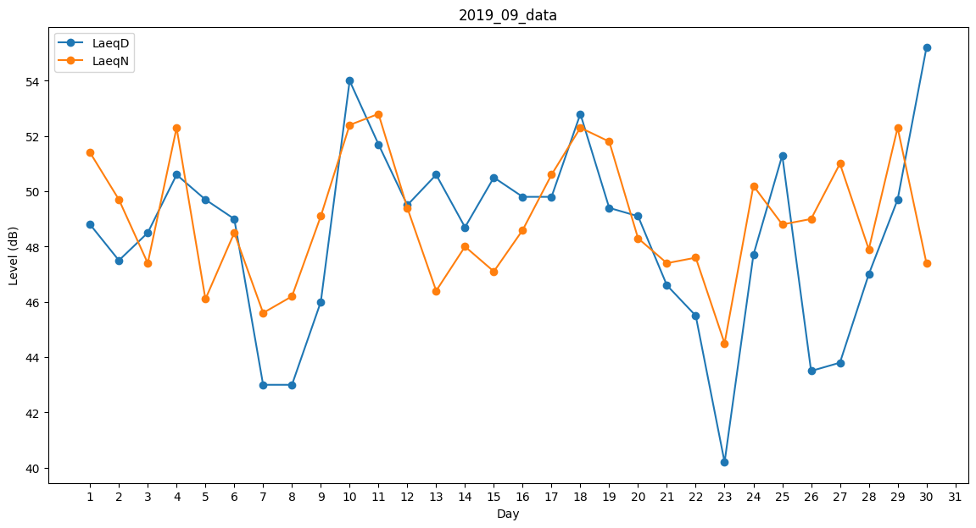
Day | LaeqD | LaeqN
1 | 48.8 | 51.4
2 | 47.5 | 49.7
3 | 48.5 | 47.4
4 | 50.6 | 52.3
5 | 49.7 | 46.1
6 | 49 | 48.5
7 | 43 | 45.6
8 | 43 | 46.2
9 | 46 | 49.1
10 | 54 | 52.4
11 | 51.7 | 52.8
12 | 49.5 | 49.4
13 | 50.6 | 46.4
14 | 48.7 | 48
15 | 50.5 | 47.1
16 | 49.8 | 48.6
17 | 49.8 | 50.6
18 | 52.8 | 52.3
19 | 49.4 | 51.8
20 | 49.1 | 48.3
21 | 46.6 | 47.4
22 | 45.5 | 47.6
23 | 40.2 | 44.5
24 | 47.7 | 50.2
25 | 51.3 | 48.8
26 | 43.5 | 49
27 | 43.8 | 51
28 | 47 | 47.9
29 | 49.7 | 52.3
30 | 55.2 | 47.4

